订单-流程单
C7无报关报检成本，只有在查毛利明细表的时候根据报关类型判断是否收入已录，产生报关的单号会由周敏按航班号发邮件
订单信息 | 界面展示
业务信息 | 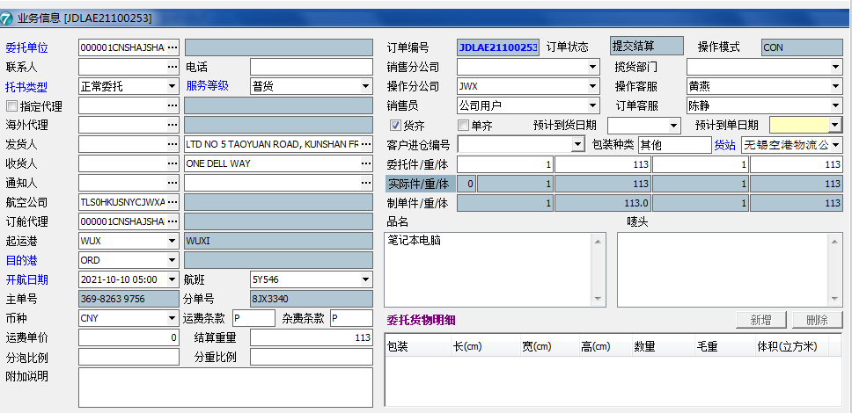
报关 | 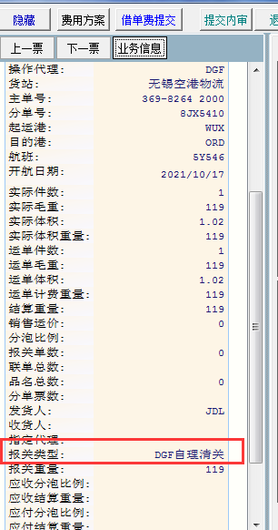

应收——录入界面
 | 界面展示
结算审核界面 | 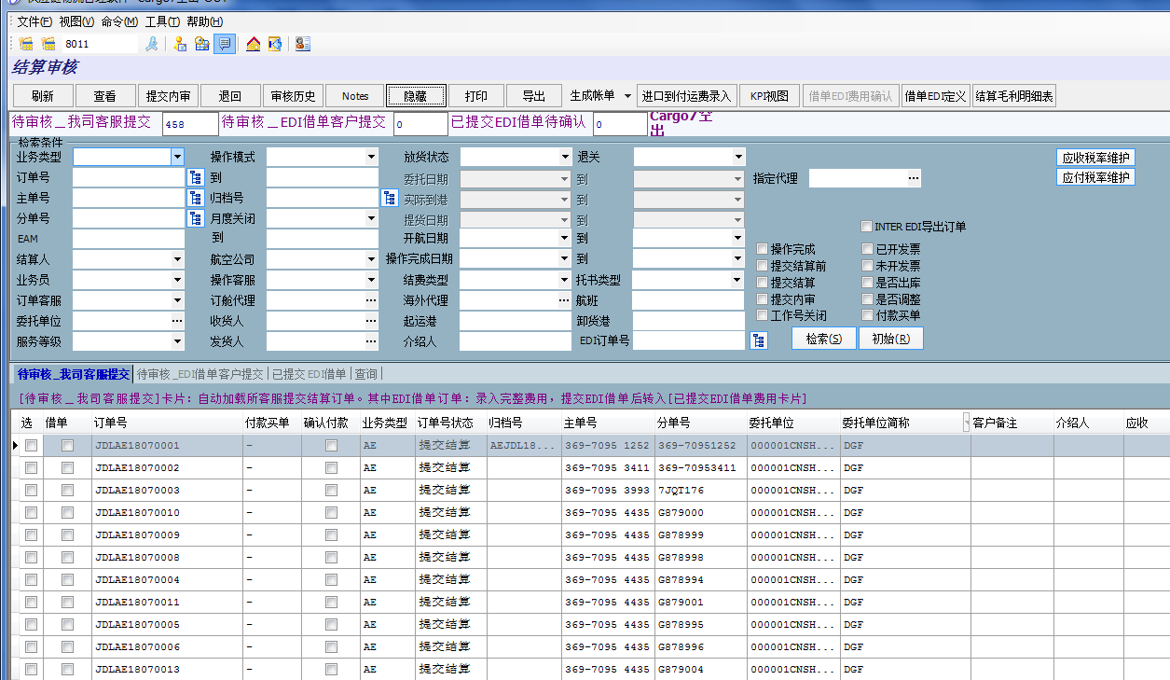
结算审核下的应收费用界面 | 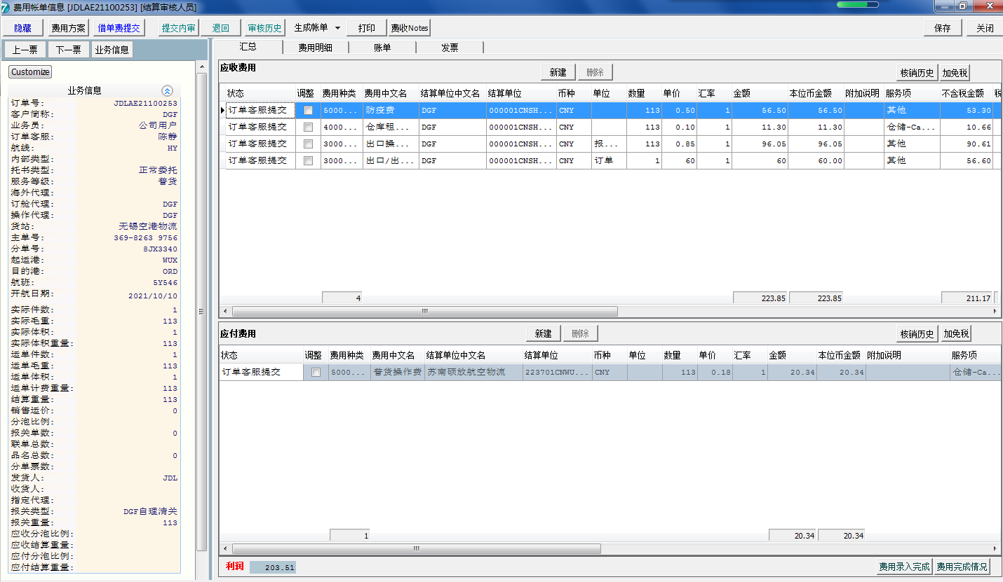

状态
状态说明 | 界面展示
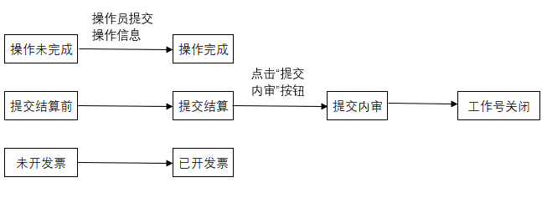 | 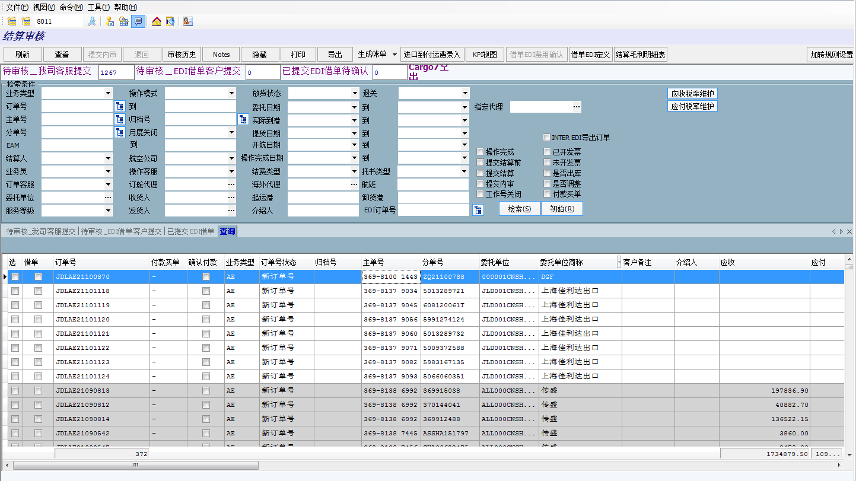
在8011界面，按照操作完成和提交结算前的状态勾选，就是未导入的业务订单 | 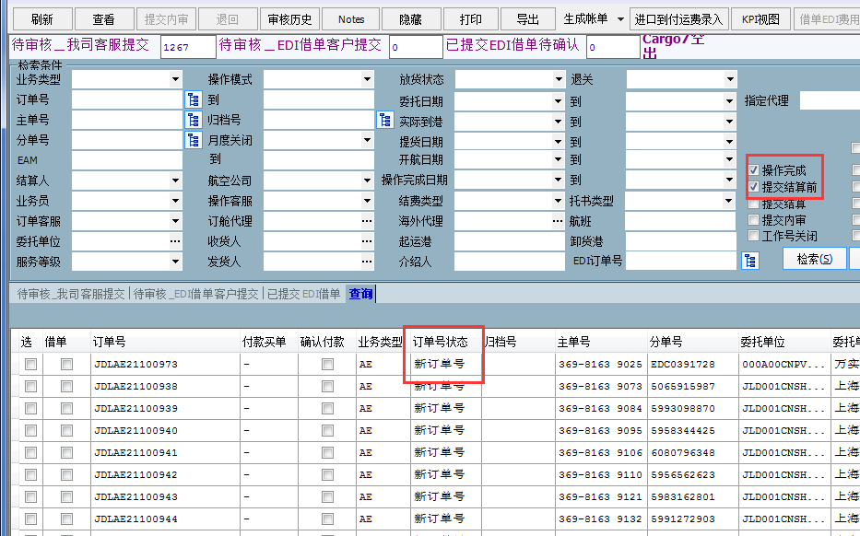
在8011界面，按照提交结算的状态勾选，即为已提交收入的订单进入待审核界面 | 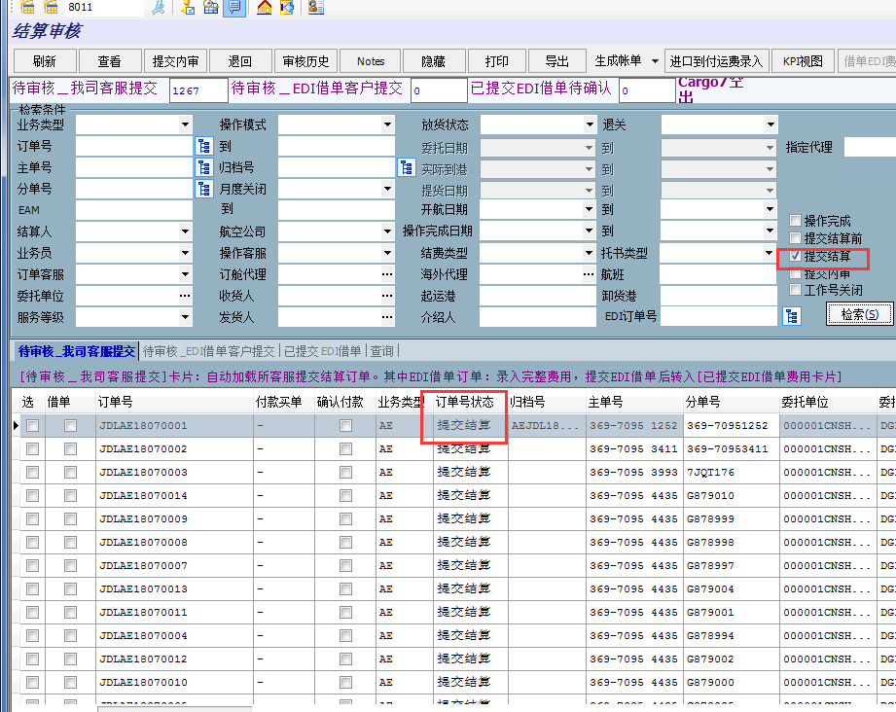
在8011界面，点击毛利明细表，按照提交内审进行查找，即为已提交审核的数据 | 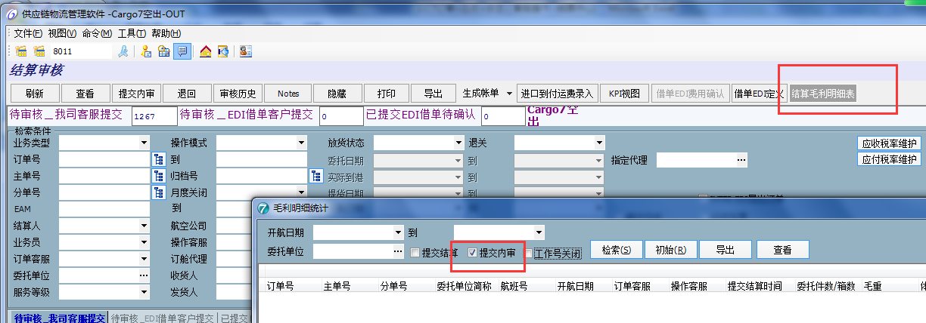
在601A界面中，，将提交内审的数据查找，进行审批通过即为关闭状态；再将关闭状态数据查找出来，进行月度关闭，即为固化 | 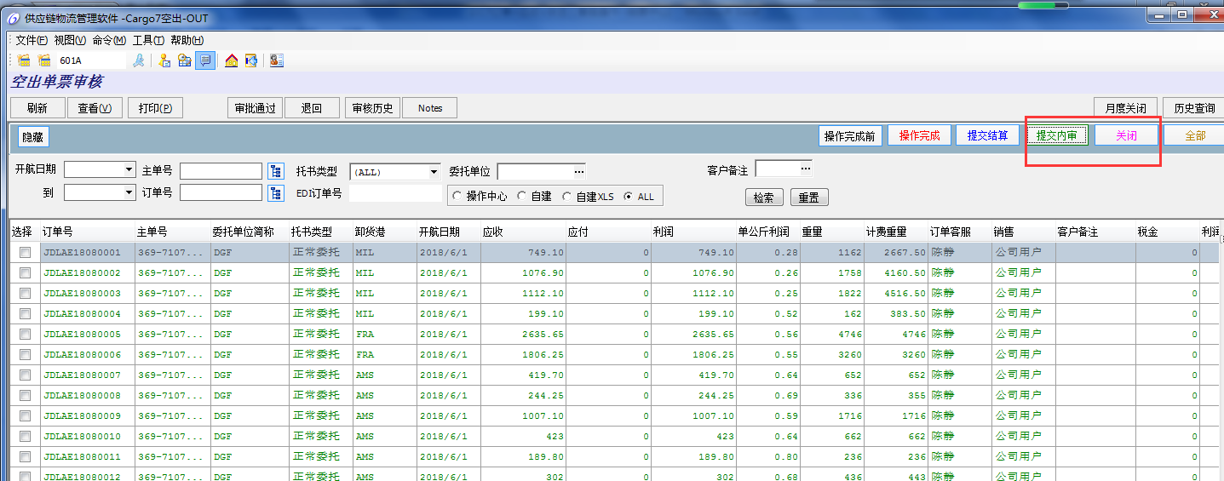
在8031界面，点击新建，可以根据字段检索需要开票的内容，可按照订单号或者费用明细检索 | 